Stock #065 NEW Natuzzi 01-02-22
Stock: | #065 NEW Natuzzi TR6 01-02-2022

IMG | SKU | Cod. Art. For. | Warehouse code | DESCRIPTION | CATEGORY | QTY | PRICE LIST | TOTAL PRICE LIST
 | 1401200202 | 180037688 | 39 | MOD1800 CUSCINO QUADR.C.IMPUNTURA CT88 | 140.120 Mobili da interno generici | 1 | 161.32 € | 161.32 €
 | 140390001 | 180037683 | 40 | MOD1800 CUSCINO QUADR.C.IMPUNTURA CT83 | 140.39 Divani | 1 | 150.00 € | 150.00 €
 | 1401200562 | W01037102001200 | 42 | KUBIKA MOD.LARGH.80X40 H55 ROVERE AFF. | 140.120 Mobili da interno generici | 1 | 514.22 € | 514.22 €
 | 1401200799 | DDW112RLG01000X | 43 | 2CUBI VERT.A GIORNO TABACCO DURINI | 140.120 Mobili da interno generici | 6 | 613.66 € | 3,681.96 €
 | 1401200802 | DDW112SLG01000X | 44 | CUBO A GIORNO 62X40 H62 TABACCO DURINI | 140.120 Mobili da interno generici | 11 | 364.78 € | 4,012.58 €
 | 1401200795 | DDW112RLG00900T | 45 | 3CUBI ORIZ. A GIORNO MAKASSAR DURINI | 140.120 Mobili da interno generici | 6 | 884.50 € | 5,307.00 €
 | 1401201143 | XSO9010LGM04000 | 47 | MP VISTA APPEN.160X45H170 NOCE-CROMO NER | 140.120 Mobili da interno generici | 2 | 719.80 € | 1,439.60 €
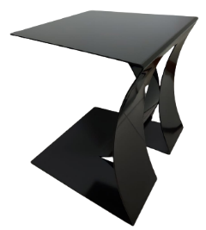 | 140200234 | DDT095SFR0A800P | 48 | FASHION SERVETTO NERO | 140.20 Tavoli fissi | 5 | 602.68 € | 3,013.40 €
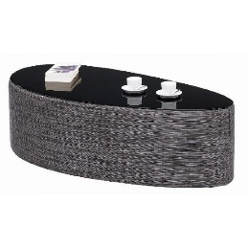 | 140100061 | DDT098MTX16363R | 49 | BIKINI 48X30 H40 GRIGIO NERO | 140.10 Tavoli allungabili | 1 | 183.00 € | 183.00 €
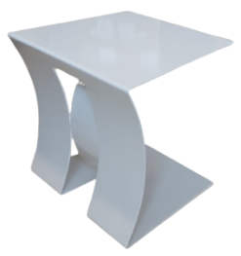 | 140200233 | DDT095SFR05400P | 50 | FASHION SERVETTO BEIGE | 140.20 Tavoli fissi | 8 | 602.68 € | 4,821.44 €
 | 1401200787 | DDW101YLGLA100X | 51 | VANO PORTA DVD CARAMEL METRO | 140.120 Mobili da interno generici | 10 | 333.06 € | 3,330.60 €
 | 1401201134 | X90033202001200 | 52 | MP W900 LIBRER. C/Z 124X31H126 ROV.AFFUM | 140.120 Mobili da interno generici | 2 | 585.60 € | 1,171.20 €
 | 1401200546 | DDW115NLG01700X | 53 | WING. MENSOLA PICCOLA NERA | 140.120 Mobili da interno generici | 4 | 108.58 € | 434.32 €
 | 1401200542 | DDW115MLG01700X | 54 | WING MENSOLA GRANDE L.NERA | 140.120 Mobili da interno generici | 4 | 183.00 € | 732.00 €
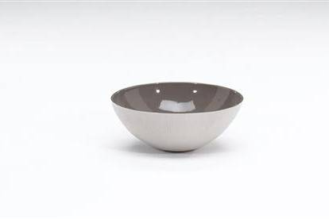 | 1401200745 | DDO6390CR054000 | 55 | COPPA D38 H15 BEIGE- MARRONE | 140.120 Mobili da interno generici | 4 | 100.00 € | 400.00 €
 | 170500048 | DDO649TVT06500V | 58 | BELLY VASO XL 18 25 INDIGO | 170.50 Vasi | 4 | 162.26 € | 649.04 €
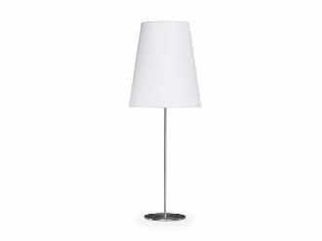 | 270500065 | DDL466PFR0NI210 | 59 | ELEGANCE PIANT D60 H176 NICKEL-MARR | 270.50 Lampade | 12 | 514.84 € | 6,178.08 €
 | 270500085 | DDL474PFRT17520 | 60 | HALLEY PIANTANA NERA P.FIORE BIANCO | 270.50 Lampade | 3 | 590.48 € | 1,771.44 €
 | 270500088 | DDL480PLGT2452M | 61 | CLINT PIANTANA D50 H184 ROVERE EBANIZ. | 270.50 Lampade | 4 | 873.52 € | 3,494.08 €
 | 270500060 | DDL444TLGT0951G | 62 | NAIMA LAMP. TAV MAKASS | 270.50 Lampade | 2 | 223.26 € | 446.52 €
 | 1401000046 | DDR840RVS05500X | 63 | ROSSELLINI TAP.200X300 EARTH | 140.100 Complementi di arredo | 6 | 1,451.80 € | 8,710.80 €
 | 1401000049 | DDR841RPP01100S | 64 | MOSAICO TAPPETO 170X240 GREY | 140.100 Complementi di arredo | 6 | 1,095.56 € | 6,573.36 €
 | 1401000025 | DDR825RLN05500S | 65 | TOKYO 170X240 MARRONE | 140.100 Complementi di arredo | 6 | 552.66 € | 3,315.96 €
 | 1401000053 | DDR845RCA00100X | 66 | ACQUARELLO TAPPETO 200X300 NATURALE | 140.100 Complementi di arredo | 5 | 1,858.06 € | 9,290.30 €
 | 1401201127 | W90033201000000 | 67 | W900 LIBR.C/Z 124X31H126 NO.CA | 140.120 Mobili da interno generici | 1 | 1,098.00 € | 1,098.00 €
 | 1401200756 | DDO660TVT054000 | 69 | PORTACANDELA VETRO BASE PIETRA | 140.120 Mobili da interno generici | 6 | 150.06 € | 900.36 €
 | 140200218 | DDT050CLG0L300P | 70 | NAUTILUS CENTRALE FANGO | 140.20 Tavoli fissi | 4 | 330.62 € | 1,322.48 €
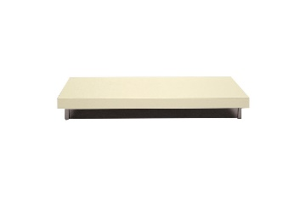 | 140200216 | DDT050CLG02200P | 71 | NAUTILUS CENTRALE 88X88 H20 CREMA | 140.20 Tavoli fissi | 2 | 286.70 € | 573.40 €
 | 170500059 | DDO893TCR059000 | 72 | OLIVO VASO D22 H40 VERDE SCURO | 170.50 Vasi | 10 | 90.00 € | 900.00 €
 | 1401200893 | DDW101QLG0A100M | 73 | 4 VANI TELAIO CARAM. ORD.ANTE METROP. | 140.120 Mobili da interno generici | 6 | 479.46 € | 2,876.76 €
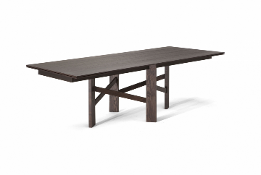 | 140200027 | DDE014ELG02500P | 74 | ACCADEMIA TAV.PR.ES.240X100-340H75RO.CAF | 140.20 Tavoli fissi | 2 | 5,658.36 € | 11,316.72 €
 | 140200040 | DDT089SLG0L100P | 75 | EDGAR ACCENT D56 H52 PINO CREMA | 140.20 Tavoli fissi | 8 | 602.68 € | 4,821.44 €
 |  |  |  |  |  | 153 |  | 93,591.38 €

